Setmana 23-29 març
Aquesta setmana farem dos entrenaments a casa. Però us animo a activar-vos cada dia durant 15', fent els exercicis d'escalfament: escales, salts de granota, saltar a corda, flexions, abdominals, traccions, esquats i alguns estiraments de cames, esquena i pit per compensar el confinament i males postures. És important que ens toqui l'aire, per la finestra, balcó o jardí

Si us va agradar l'activitat dirigida de body combat, que ens activa i no necessitem gaire espai, us en passo una altra. Com més la proveu, millor us sortirà i més bé us ho passareu!
https://www.youtube.com/watch?v=pGF6YZ3zAIA

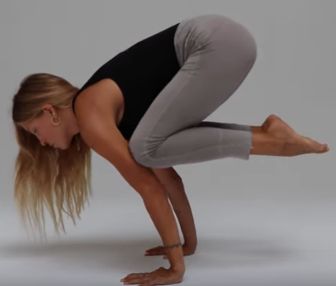
SETMANA DEL 23 AL 29 DE MARÇ

REPTE DE LA SETMANA: realitzar la següent postura de ioga, com es demostra a la imatge i anota el temps màxim que aguantes
Podeu penjar a l'Instagram com feu el vostre repte. Etiqueta a @unio_excursionista_vic

ENTRENAMENT DIA 1
ESCALFAMENT |  | POSADA EN ACCIÓ descansos 1' | ESTIRAMENTS
Genolls amunt 30" |  | Velocitat de pujada: pujada màxima i anota el temps | Tria alguns estiraments de la taula adjunta de tronc, braços, cames i esquena (2x20")
Talons al cul 30" |  | 4x Pujar i baixar totes les escales + 10 flexions a baix de tot
Pujar i baixar totes les escales de casa 3 cops |  | 3x5xcama Salts a peu coix sobre calaix
Braços endavant, endarrere i creuats 20 cops |  | 5x10 flexions | 4 de cames
10 esquats+ 5 flexions+ planxa 15" |  | 15 salts peus junts màxima distància possible | 2 de braços
 |  | 4x20 Traccions agafat sota una taula (veure foto a demostracions) | 1 esquena
 |  | Triar entre: 30 esprints de 10m o 8 pisos d'escales acumulats | 1 de pit
 |  | 4x30" planxa frontal | 1 d'espatlla
 |  | 4x20 Tissores
 |  | 4x20" planxa lateral x costat
 |  | 3x 30 genolls- Planxa genolls pit (veure foto)
 |  | 4x30"x camai braç- superman aguantant posició (veure foto)
 |  | 3 sèries curl isquiotibials màximes possibles (link adjunt)

ENTRENAMENT DIA 2
ESCALFAMENT | POSADA EN ACCIÓ: circuit x4, fer tots els exercicis 4 cops, tots seguits i repetir sense descans. 1' descans final |  | 1a ronda | 2a ronda | 3a ronda | 4a ronda | ESTIRAMENTS
Genolls amunt 30" | 20 esprints de 10m tocant a terra abans de canviar de sentit |  |  |  |  |  | Tria alguns estiraments de la taula adjunta de tronc, braços, cames i esquena (2x20")
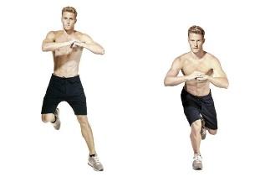
Talons al cul 30" | 30" esquat a la paret+20 esquats
Pujar i baixar totes les escales de casa 3 cops | 30 salts de costat a 1 cama (imatge)
Braços endavant, endarrere i creuats 20 cops | 15 flexions |  |  |  |  |  | 4 de cames
10 esquats+ 5 flexions+ planxa 15" | 20 traccions a la taula o algú que et dongui les mans |  |  |  |  |  | 2 de braços
Velocitat de pujada: millora el temps del dia anterior i anota'l | 20 tissores |  |  |  |  |  | 1 esquena
 | 20 salts - Planxa obrint i tancant cames saltant |  |  |  |  |  | 1 de pit
 | Planxa aixecant peus 20 cops |  |  |  |  |  | 1 d'espatlla
 | 10 salts vertical de granota
 | Pujar i baixar escales durant 3'

Demostració exercicis
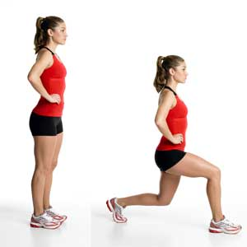
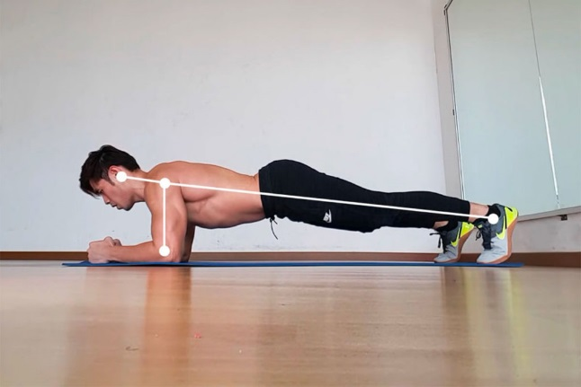

 |  | Traccions sota la taula

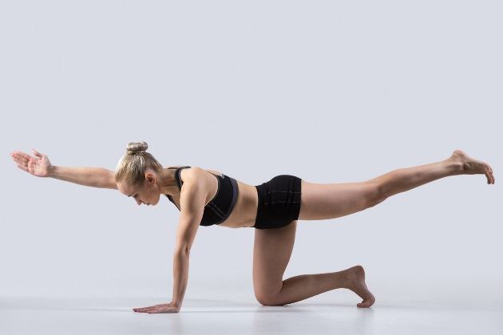
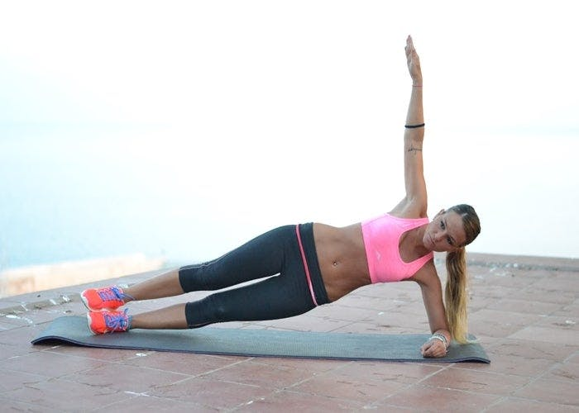
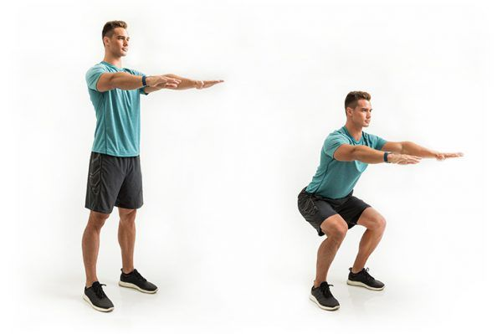
Tissores
 |  |  |  |  | Planxa frontal
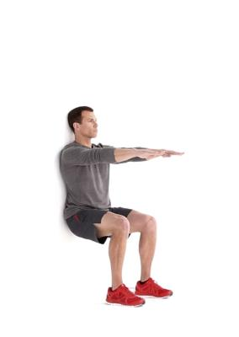

 |  |  | superman
Planxa lateral
 |  |  |  |  |  | Esquat
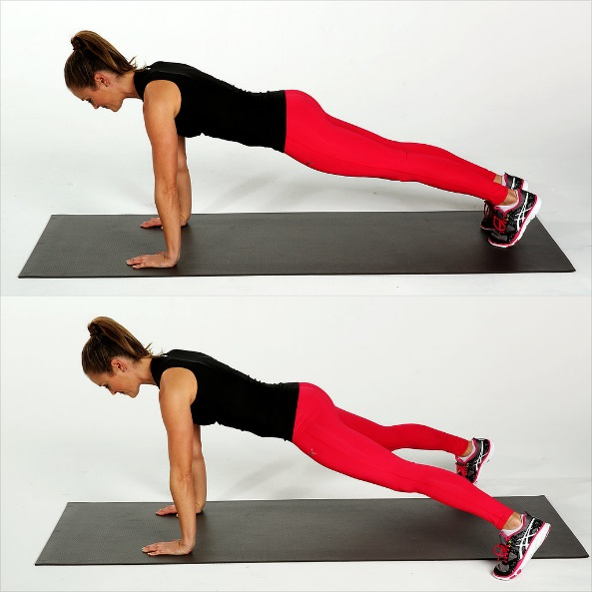
 |  |  |  | Esquat paret
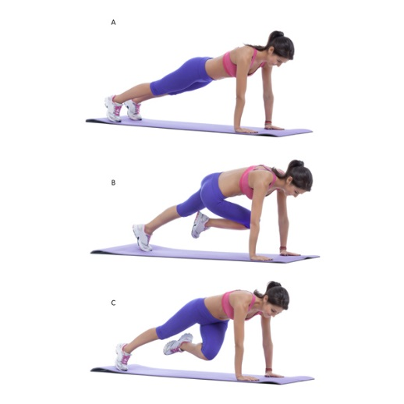
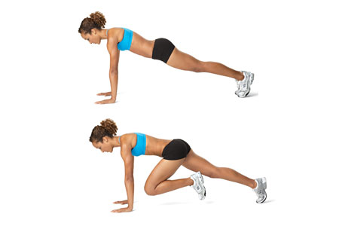

 |  |  | Planxa genolls pit

 | Planxa genolls creuats |  |  | Planxa obrint i tancant cames

Estiraments
